画面遷移図
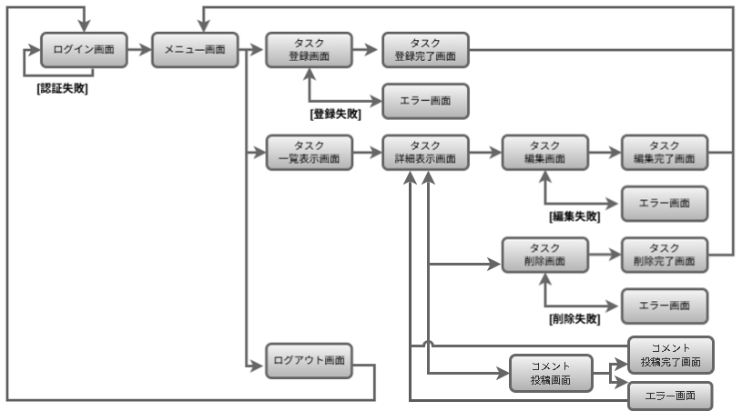
画面遷移図 | システム名 | グループ名 | 作成日 | 担当 | 承認印
 | taskUN | 56期 | 2025-06-18 | 古舘

詳細クラス図
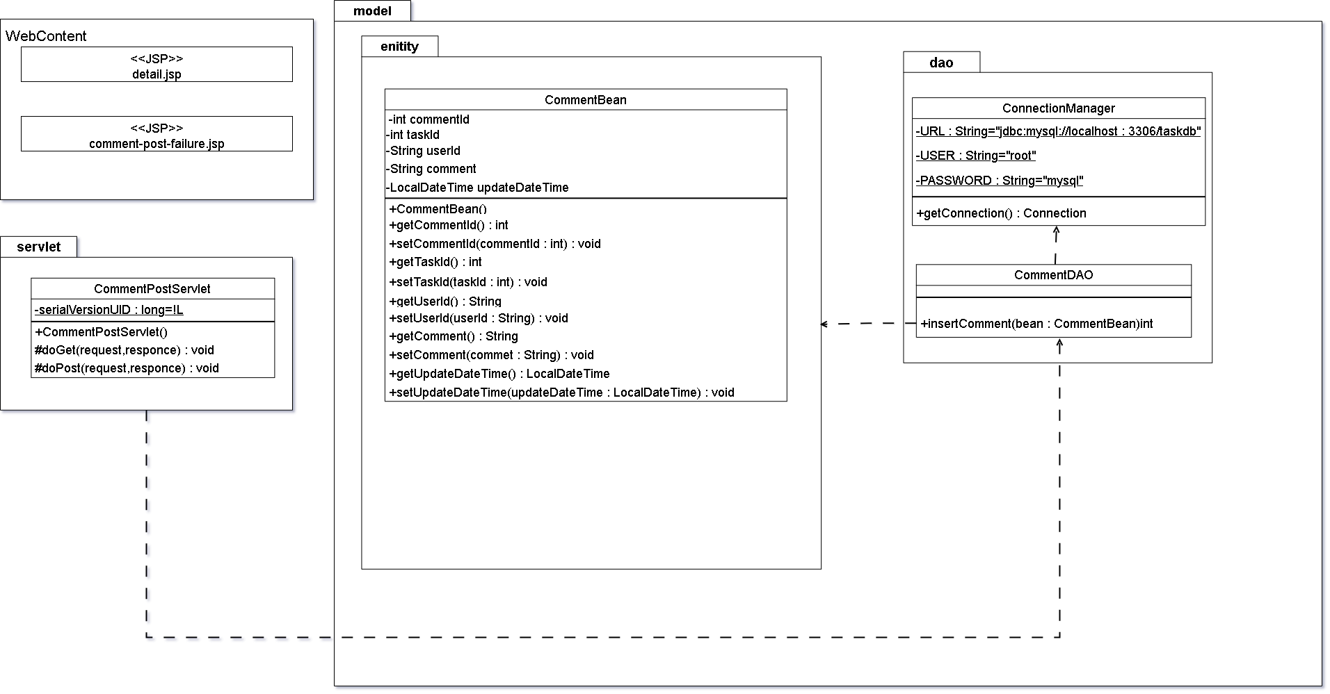
詳細クラス図 | システム名 | グループ名 | 作成日 | 担当 | 承認印
 | taskUN | 56期 | 2025-06-18 | 古舘

画面設計書
画面設計書 | システム名 |  | グループ名 |  | 作成日 | 担当 | 承認印
 | taskUN |  | 56 |  | 2025-06-18 | 古舘

画面名称 | タスク詳細画面
画面レイアウト
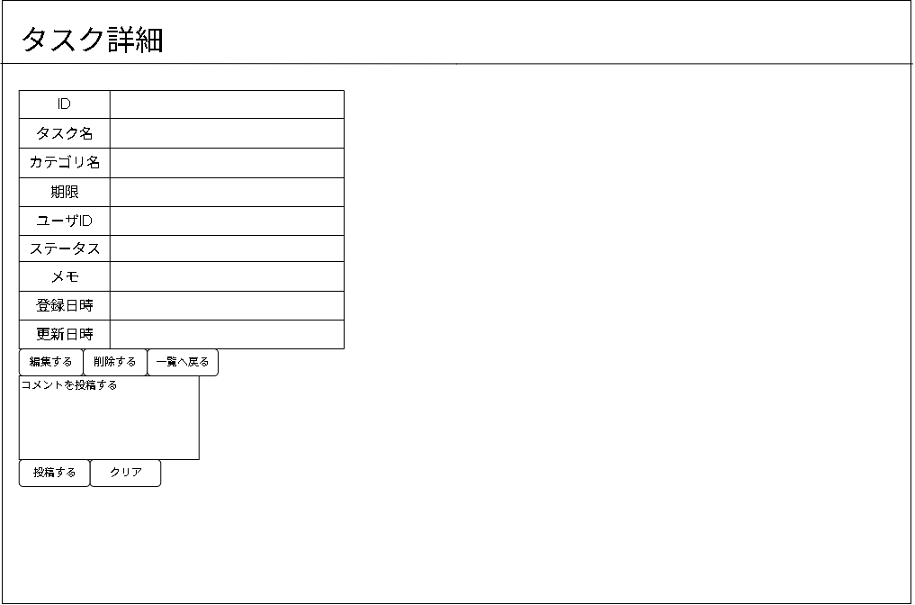

①
②
③

フォーム定義
action | 備考に記載 |  |  |  |  | method | post
識別ID | ラベル | type | name | value | 備考
1 | 入力エリア | textarea | commentPost | コメントを投稿する | form action="comment-post-servlet"
2 | 投稿ボタン | submit |  | 投稿する | form action="comment-post-servlet"
3 | クリアボタン | reset |  | クリアする

画面設計書(コメント表示)
画面設計書 | システム名 |  | グループ名 |  | 作成日 | 担当 | 承認印
 | taskUN |  | 56 |  | 2025-06-18 | 古舘

画面名称 | コメント投稿画面2
画面レイアウト
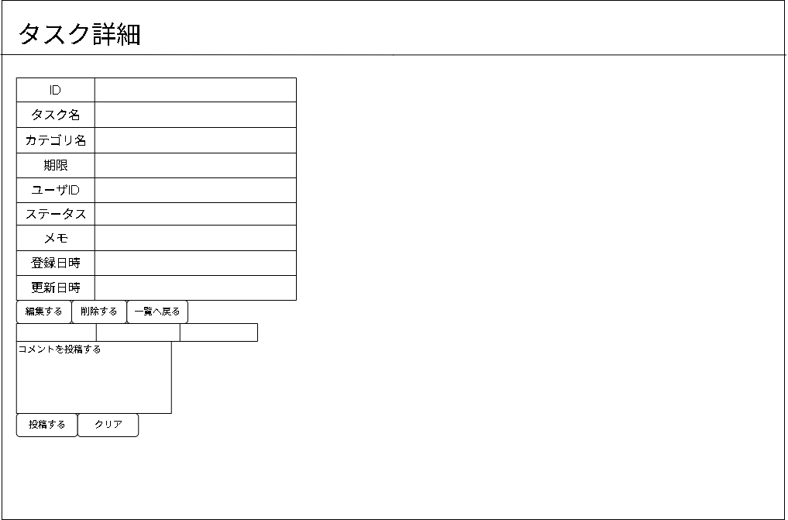

③
①
②
④
⑤
⑥

フォーム定義
action | 備考に記載 |  |  |  |  | method | post
識別ID | ラベル | type | name | value | 備考
1 | ユーザー名
2 | コメント
3 | 投稿日
4 | 入力エリア | textarea | commentPost | 投稿する | form action="comment-post-servlet"
5 | 投稿ボタン | submit |  | 投稿する | form action="comment-post-servlet"
6 | クリアボタン | reset |  | クリアする

エビデンス
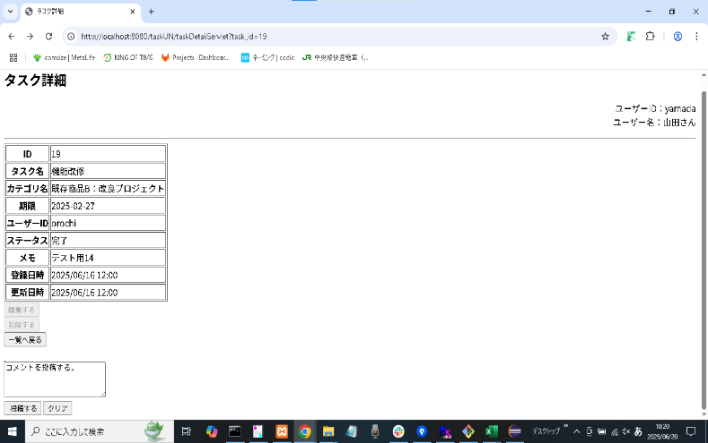
テストエビデンス |  | システム名 |  | グループ名 | 作成日 | 担当 | 承認印
 | taskUN |  | 56期 |  | 2025-06-20 | 古舘

機能名称 | コメント登録機能


項番 | エビデンス
1


2

